Hoja1
PROYECTO DE NOTIFICACIONES
Cortamos la creación de comunicaciones desde Sistema de RRHH
1. Colocar un Pop Up para indicar en que vista quiere visualizar la notificación (Escritorio / Movil) irá con arte
2. ABM para cargar las notificaciones con opciones de 2 link (Escritorio / Movil) y link para arte de inicio
3. Encuesta de Satisfacción de la noticia al final abajo
4. Conteo de lecturas en grilla de creacion de noticias
5. Opción para compartir noticia de manera externa, quiza un link unico o algo asi

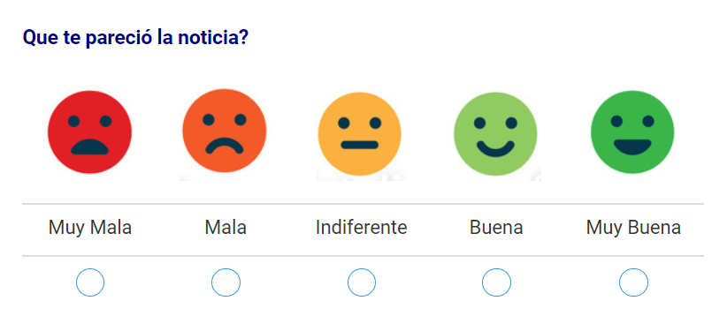
 | ABM |  |  | Encuesta de satisfacción (Selección y comentarios)
 |  |  |  |  |  |  | Modelo de encuesta
 | Titulo: | ENCUESTA DE OPINION |  | ¿Que te pareció la noticia?
 | Emisor: | MADEPA S.A. |  | Muy Mala | Rojo | Carita Triste
 | Fecha: | 2024-10-22 |  | Mala | Naranja | Carita Triste
 | Arte de Inicio: | https://view.genially.com/671817b1e580e848d68f9e45 | . | Indiferente | Lila | Carita Indiferente
 | Link Escritorio: | https://view.genially.com/67180ba514cd1be3cdfe1f10 | . | Buena | Verde | Carita Feliz
 | Link Movil: | https://view.genially.com/6323d23395ff1c00183070be | . | Muy Buena | Azul | Carita Feliz

 |  |  |  | Comentarios: | Texto

 | Grilla

 | Fecha | Titulo | Emisor | Contador | Satisfacción | Acciones
 | 2024-10-22 | ENCUESTA DE OPINION | MADEPA S.A. | Dato de Vistas | Indice Promedio | Editar
 |  |  |  |  |  | Eliminar
 |  |  |  |  |  | Link para Compartir
 |  |  |  | Ese estilo
 |  |  |  |  | Adentro detalle de:
 |  |  |  |  | Calificacion Individual y
 | POP UP INICIAL |  |  |  | Comentarios

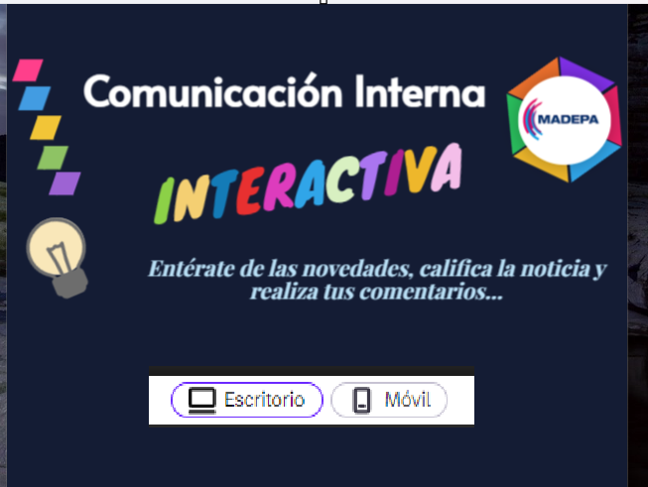

 |  |  |  |  |  | Aquí el usuario elije la vista que quiere ver

